RF-MOD
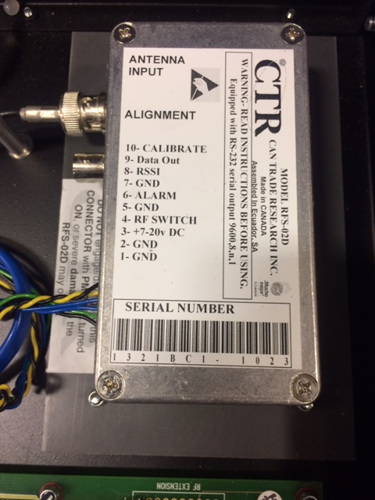

GND , or RSSI?
GND ?
Goes to the output (back)?
Alarm?
7V PS / Batt?
GND , Earth?
RF Switch ? Check this on detaill !!!
Looks like it resets the PIC.

Basicamente , necesitamos verificar a que pin va cada cable. Hay varios GND , no se si estan saltendo los pines, pero si van todos correlativos, entonces solo estan usando la alarma y con el RF switch ellos hacen que el PIC funcione o no. ( crazy).

